Ark1
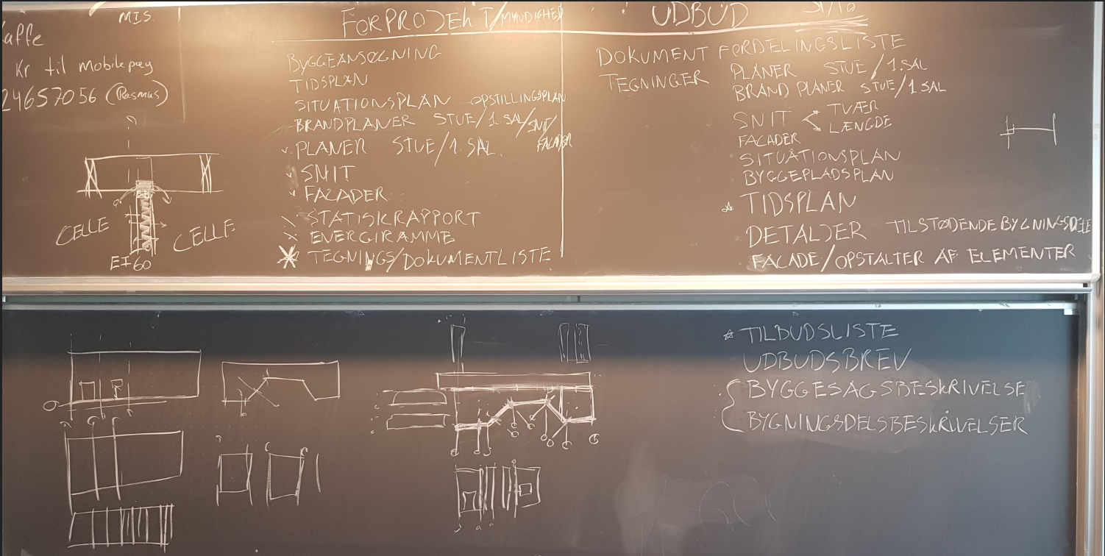
prioriteringsmatrix

Opgaveliste |  | A | B | C | D | E | F | G | H | I | J | K | L | M | N | O | P | Q | R | S | T | U | W | X | Y | Z |  |  | Top 10
 |  | Byggeansøgning | Tidsplan | Situationsplan/opstillingsplan | Brandsnit/Facader | Brand planer | Myndighedsplaner | Myndigheds snit | Myndigheds facader | Statiske rapport | Energiramme | Tegnigns/dokumentfordelingsliste | Dokumentfordelingsliste(Udbud) | Tegninger planer stue/1. sal(Udbud) | Tværsnit/længde snit(Udbud) | Facader(Udbud) | Situationsplan (Udbud) | Byggepladsplan(Udbud) | Tidsplan(Udbud) | Detaljer tilstødende bygningsdele(Udbud) | Facader/element opstalter(Udbud) | Tilbudsliste(Udbud) | Udbudsbrev(Udbud) | Byggesagsbeskrivelse(Udbud) | Bygningsdelsbeskrivelser(Udbud) |  | bogstaver | Sum af bugstaver | No. | Opgave | Point
A | Byggeansøgning |  | B | C | D | E | F | g | h | i | j | k | l | m | n | O | P | Q | R | S | T | U | W | X | Y |  | A | 0 | 1 | Detaljer tilstødende bygningsdele(Udbud) | 23
B | Tidsplan |  |  | B | B | E | B | B | B | B | B | K | L | B | B | O | P | Q | R | S | T | U | W | X | Y |  | B | 10 | 2 | Udbudsbrev(Udbud) | 22
C | Situationsplan/opstillingsplan |  |  |  | D | E | F | g | h | i | j | k | l | m | n | O | P | Q | R | S | T | U | W | X | Y |  | C | 1 | 3 | Tilbudsliste(Udbud) | 21
D | Brandsnit/Facader |  |  |  |  | G | D | D | D | D | D | K | L | M | N | O | P | Q | R | S | T | U | W | X | Y |  | D | 7 | 4 | Facader/element opstalter(Udbud) | 19
E | Brand planer |  |  |  |  |  | E | E | E | E | E | K | L | M | N | O | P | Q | R | S | T | U | W | X | Y |  | E | 8 | 5 | Byggesagsbeskrivelse(Udbud) | 19
F | Myndighedsplaner |  |  |  |  |  |  | F | F | F | F | K | L | M | N | O | P | Q | R | S | T | U | W | X | Y |  | F | 6 | 6 | Tidsplan(Udbud) | 18
G | Myndigheds snit |  |  |  |  |  |  |  | H | G | G | K | L | M | N | O | P | Q | R | S | T | U | W | X | Y |  | G | 5 | 7 | Bygningsdelsbeskrivelser(Udbud) | 18
H | Myndigheds facader |  |  |  |  |  |  |  |  | H | H | K | L | M | N | O | P | Q | R | S | T | U | W | X | Y |  | H | 5 | 8 | Facader(Udbud) | 16
I | Statiske rapport |  |  |  |  |  |  |  |  |  | I | K | L | M | N | O | P | Q | R | S | T | U | W | X | Y |  | I | 3 | 9 | Tværsnit/længde snit(Udbud) | 13
J | Energiramme |  |  |  |  |  |  |  |  |  |  | K | L | M | N | O | P | Q | R | S | T | U | W | X | Y |  | J | 2 | 10 | Situationsplan (Udbud) | 13
K | Tegnigns/dokumentfordelingsliste |  |  |  |  |  |  |  |  |  |  |  | L | M | N | O | P | Q | R | S | T | U | W | X | Y |  | K | 10 | 11 | Byggepladsplan(Udbud) | 13
L | Dokumentfordelingsliste(Udbud) |  |  |  |  |  |  |  |  |  |  |  |  | M | N | O | P | L | R | S | T | U | W | X | Y |  | L | 12 | 12 | Dokumentfordelingsliste(Udbud) | 12
M | Tegninger planer stue/1. sal(Udbud) |  |  |  |  |  |  |  |  |  |  |  |  |  | M | O | P | Q | R | S | T | U | W | X | Y |  | M | 12 | 13 | Tegninger planer stue/1. sal(Udbud) | 12
N | Tværsnit/længde snit(Udbud) |  |  |  |  |  |  |  |  |  |  |  |  |  |  | O | N | N | R | S | T | U | W | X | Y |  | N | 13 | 14 | Tidsplan | 10
O | Facader(Udbud) |  |  |  |  |  |  |  |  |  |  |  |  |  |  |  | O | O | R | S | T | U | W | X | Y |  | O | 16 | 15 | Tegnigns/dokumentfordelingsliste | 10
P | Situationsplan (Udbud) |  |  |  |  |  |  |  |  |  |  |  |  |  |  |  |  | Q | R | S | T | U | W | X | Y |  | P | 13 | 16 | Brand planer | 8
Q | Byggepladsplan(Udbud) |  |  |  |  |  |  |  |  |  |  |  |  |  |  |  |  |  | R | S | T | U | W | X | Y |  | Q | 13 | 17 | Brandsnit/Facader | 7
R | Tidsplan(Udbud) |  |  |  |  |  |  |  |  |  |  |  |  |  |  |  |  |  |  | S | R | U | W | X | Y |  | R | 18 | 18 | Myndighedsplaner | 6
S | Detaljer tilstødende bygningsdele(Udbud) |  |  |  |  |  |  |  |  |  |  |  |  |  |  |  |  |  |  |  | S | S | S | S | S |  | S | 23 | 19 | Myndigheds snit | 5
T | Facader/element opstalter(Udbud) |  |  |  |  |  |  |  |  |  |  |  |  |  |  |  |  |  |  |  |  | U | W | T | T |  | T | 19 | 20 | Myndigheds facader | 5
U | Tilbudsliste(Udbud) |  |  |  |  |  |  |  |  |  |  |  |  |  |  |  |  |  |  |  |  |  | W | U | U |  | U | 21 | 21 | Statiske rapport | 3
W | Udbudsbrev(Udbud) |  |  |  |  |  |  |  |  |  |  |  |  |  |  |  |  |  |  |  |  |  |  | W | W |  | W | 22 | 22 | Energiramme | 2
X | Byggesagsbeskrivelse(Udbud) |  |  |  |  |  |  |  |  |  |  |  |  |  |  |  |  |  |  |  |  |  |  |  | X |  | X | 19 | 23 | Situationsplan/opstillingsplan | 1
Y | Bygningsdelsbeskrivelser(Udbud) |  |  |  |  |  |  |  |  |  |  |  |  |  |  |  |  |  |  |  |  |  |  |  |  |  | Y | 18 | 24 | Byggeansøgning | 0
Z |  |  |  |  |  |  |  |  |  |  |  |  |  |  |  |  |  |  |  |  |  |  |  |  |  |  | Z | 0 | 25 | 0 | 0

